Alytaus
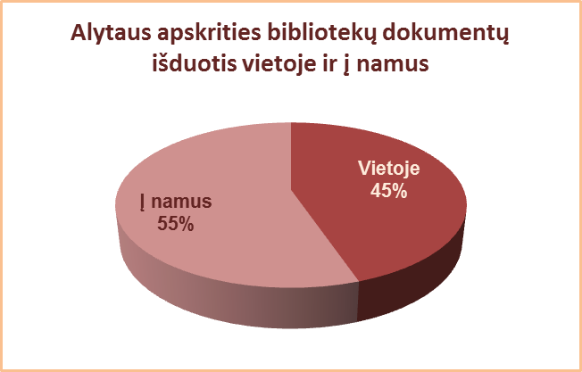
3.7. ALYTAUS APSKRITIES SAVIVALDYBIŲ VIEŠŲJŲ BIBLIOTEKŲ
DOKUMENTŲ IŠDUOTIS VIETOJE IR Į NAMUS 2013 M.

Eil. | Savivaldybių | Išduota dokumentų į namus |  |  |  | Išduota dokumentų vietoje
Nr. | viešosios | SVB tinklo | VB | Miesto fil. | Kaimo fil. | SVB tinklo | VB | Miesto fil. | Kaimo fil.
 | bibliotekos | b-kose |  |  |  | b-kose
1 | Alytaus m. | 151215 | 99860 | 51355 | x | 132408 | 98665 | 33743 | x
2 | Alytaus r. | 262119 | 124822 | 30218 | 107079 | 243168 | 195857 | 14645 | 32666
3 | Druskininkai | 74152 | 36373 | 11924 | 25855 | 63583 | 40250 | 5332 | 18001
4 | Lazdijai | 102120 | 30644 | 13138 | 58338 | 47840 | 19104 | 7125 | 21611
5 | Varėna | 144452 | 57920 | x | 86532 | 107474 | 84392 | x | 23082
 | Iš viso: | 734058 | 349619 | 106635 | 277804 | 594473 | 438268 | 60845 | 95360

Vilniaus
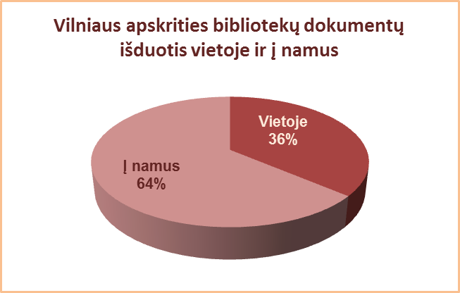
3.7. VILNIAUS APSKRITIES SAVIVALDYBIŲ VIEŠŲJŲ BIBLIOTEKŲ
DOKUMENTŲ IŠDUOTIS VIETOJE IR Į NAMUS 2013 M.

Eil. | Savivaldybių | Išduota dokumentų į namus |  |  |  | Išduota dokumentų vietoje
Nr. | viešosios | SVB tinklo | VB | Miesto fil. | Kaimo fil. | SVB tinklo | VB | Miesto fil. | Kaimo fil.
 | bibliotekos | b-kose |  |  |  | b-kose
1 | Elektrėnai | 101689 | 48002 | 13855 | 39832 | 72048 | 16695 | 23736 | 31617
2 | Šalčininkai | 179537 | 36101 | 36394 | 107042 | 60288 | 34095 | 10601 | 15592
3 | Širvintos | 98984 | 25977 | x | 73007 | 49522 | 25030 | x | 24492
4 | Švenčionys | 160083 | 32442 | 72406 | 55235 | 60180 | 8864 | 38396 | 12920
5 | Trakai | 137578 | 28766 | 49419 | 59393 | 151326 | 48971 | 78597 | 23758
6 | Ukmergė | 172480 | 75755 | x | 96725 | 92367 | 69421 | x | 22946
7 | Vilniaus r. | 142833 | 14956 | 22854 | 105023 | 13092 | 3206 | 1219 | 8667
Iš viso: |  | 993184 | 261999 | 194928 | 536257 | 498823 | 206282 | 152549 | 139992
8 | Vilniaus m. | 832619 | 0* | 832619 | x | 537431 | 0* | 537431 | x
Iš viso: |  | 1825803 | 261999 | 1027547 | 536257 | 1036254 | 206282 | 689980 | 139992
*Vilniaus m. CB dėl rekonstrukcijos darbų nuo 2007 m. vartotojų neaptarnauja.

